Histórico Penetración
 | SUSCRIPCIONES DE TV PAGA

 | Histórico de Penetración de Servicio de Suscripción TV Paga

 | Fuente : SIETEL - ARCOTEL
 | Fecha de publicación: Noviembre de 2016 |  |  |  |  | Regresar al Índice
 | Fecha de corte: Septiembre de 2016 (III Trimestre)

Evolución del Porcentaje de penetración del servicio de audio y video por suscripción Período 2003-2016 (3T)
Año | Población estimada Total | Número reportado de Suscriptores | Número de miembros por hogar | Número de usuarios estimados | Grado estimado de penetración del servicio
2003 | 12,842,578 | 177,427 | 4.2 | 745,193 | 5.80%
2004 | 13,026,891 | 172,409 | 4.2 | 724,118 | 5.60%
2005 | 13,215,089 | 178,583 | 4.2 | 750,049 | 5.70%
2006 | 13,408,270 | 207,337 | 4.2 | 870,815 | 6.50%
2007 | 13,605,485 | 241,293 | 4.2 | 1,013,431 | 7.40%
2008 | 13,805,095 | 244,109 | 4.2 | 1,025,258 | 7.40%
2009 | 14,005,449 | 252,853 | 4.2 | 1,061,983 | 7.60%
2010 | 14,204,900 | 324,550 | 4.2 | 1,363,110 | 9.60%
2011 | 14,483,499 | 422,086 | 3.8 | 1,603,927 | 11.10%
2012 | 14,765,927 | 650,870 | 3.8 | 2,473,306 | 16.80%
2013 | 15,774,749 | 943,565 | 3.8 | 3,585,547 | 22.73%
2014 | 16,027,466 | 1,210,575 | 3.8 | 4,600,185 | 28.70%
2015 | 16,278,844 | 1,351,470 | 3.8 | 5,135,586 | 31.55%
2016 (3T) | 16,466,259 | 1,305,696 | 3.8 | 4,961,645 | 30.13%

Graf. Participación de Suscri
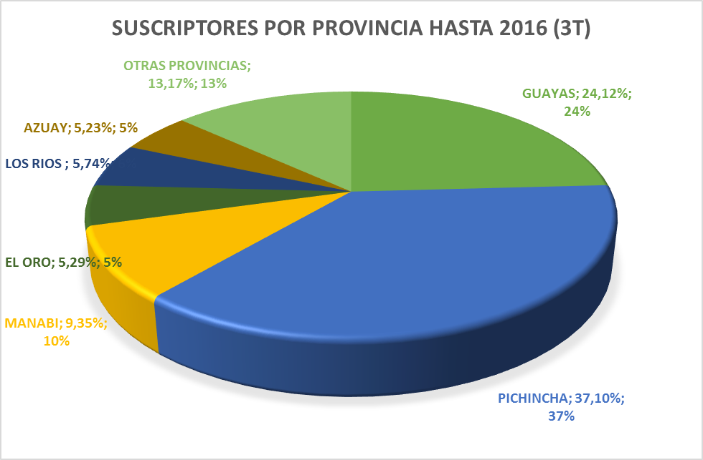
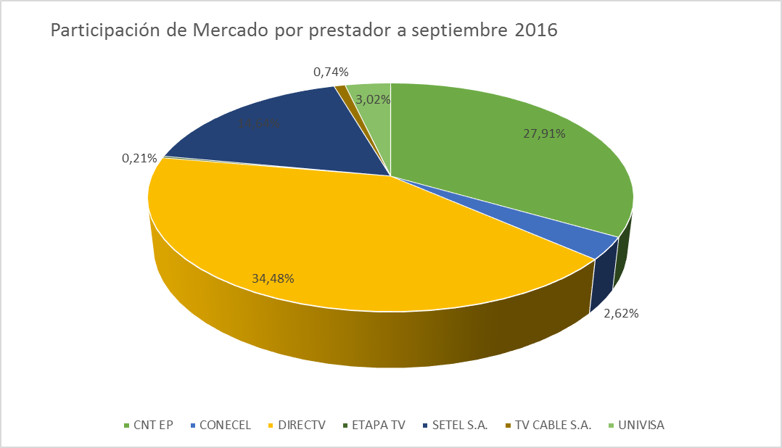
SUSCRIPCIONES DE TV PAGA

Gráfico de Distribución de Participación de suscriptores de TV Paga por Provincia y por prestador

Fuente : SIETEL - ARCOTEL
Fecha de publicación: Noviembre de 2016 | Regresar al Índice
Fecha de corte: Septiembre de 2016 (III Trimestre)

